상품제안서
데이 미니 보냉 가방 | 상품코드: F26825

 |  |  |  |  |  |  | 02-412-0044 | www.easy1.co.kr
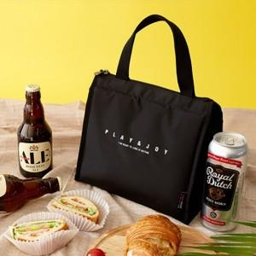

【상세/제작정보】 | 기본수량 미만 인쇄불가 스티커 제작및 부착 비용 별도 문의.

【인쇄/포장옵션】 | 기타 / OPP(비닐)

【공급단가】 | 수량 | 100~ | 300~ | 500~ | 1,000~ | 3,000~
*VAT별도 | 단가 | 12,750원 | 12,540원 | 12,240원 | 11,930원 | 11,730원

【상품 URL】 | https://dev.easy1.co.kr:443/src/goods_detail.php?gdno=26825

